Sheet1
64 bit | FP mol1 | FP mol2 | FP mol3
Column1 | mol1 | mol2 | mol3 | Column5
0 | 1 | 1 | 1 | TRUE | 28 |  | y-axis | จำนวน Bit ที่ on |  |  | จำนวนโครงสร้างที่ FP ที่ตรวจพบ และมีความแตกต่างกัน |  |  |  |  | Case 1 | 3ตัว 64bit | Case 2 | 3ตัว 128 256+++
2 | 1 | 1 | 1 | TRUE
3 | 1 | 1 | 1 | TRUE
4 | 1 | 1 | 0 | TRUE | Case 1 | 3ตัว 64bit
5 | 1 | 1 | 0 | TRUE |  |  |  |  |  |  |  | BIT | SMART | Diff Sturture |  |  |  | 0
8 | 1 | 1 | 0 | TRUE |  | ตรวจพบ (morgan มองว่าไม่แตกต่างกัน) |  |  | 28 | bit ที่ขึ้น 1 |  | 0 | 3 |  | 0
10 | 1 | 1 | 0 | TRUE |  | ตรวจไม่พบ |  |  | 36 |  |  | 24 | 3
11 | 1 | 1 | 0 | TRUE |  | รวม |  |  | 64 |  |  | 12 | 2
14 | 1 | 0 | 0 | TRUE |  |  |  |  |  |  |  | 16 | 2
15 | 1 | 0 | 0 | TRUE |  |  |  |  |  |  |  | 27 | 2
17 | 1 | 0 | 0 | TRUE |  |  |  |  |  |  |  | 32 | 2
20 | 1 | 0 | 0 | TRUE |  |  |  |  |  |  |  | 42 | 2
21 | 1 | 0 | 0 | TRUE |  |  |  |  |  |  |  | 57 | 2 |  | 24
23 | 1 | 0 | 0 | TRUE
31 | 1 | 0 | 0 | TRUE
36 | 1 | 0 | 0 | TRUE | Case 2 | 3ตัว 128,256 +++ bit
37 | 0 | 1 | 2 | TRUE |  |  |  |  |  |  |  |  |  |  |  |  |  | 24
38 | 0 | 1 | 0 | TRUE |  | ตรวจพบ (morgan มองว่าไม่แตกต่างกัน) |  |  | 31
39 | 0 | 1 | 0 | TRUE |  | ตรวจไม่พบ |  |  | 33
40 | 0 | 1 | 0 | TRUE |  | รวม |  |  | 64 |  |  | BIT | SMART | Diff Sturture
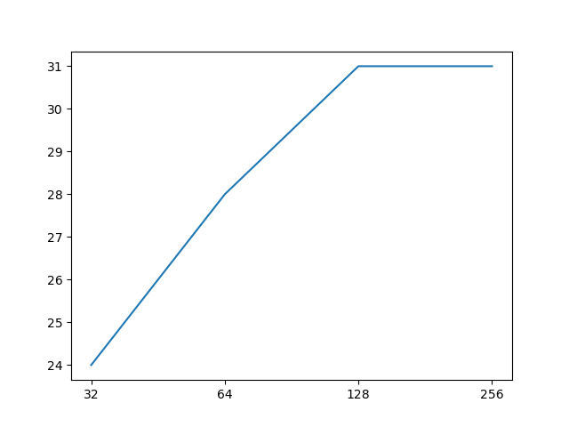
45 | 0 | 1 | 0 | TRUE |  |  |  |  |  |  |  | 0 | 2 | 2
50 | 0 | 1 | 0 | TRUE |  |  |  |  |  |  |  | 24 | 3
51 | 0 | 1 | 0 | TRUE |  |  |  |  |  |  |  | 32 | 2
53 | 0 | 0 | 1 | TRUE |  |  |  |  |  |  |  | 76 | 2 |  | 12
54 | 0 | 0 | 1 | TRUE |  |  |  |  |  |  |  | 80 | 2
57 | 0 | 0 | 1 | TRUE
58 | 0 | 0 | 1 | TRUE
61 | 0 | 0 | 1 | TRUE
1 | 0 | 0 | 0 | FALSE |  |  |  |  |  |  |  |  |  |  |  |  |  | 32
6 | 0 | 0 | 0 | FALSE
7 | 0 | 0 | 0 | FALSE |  |  |  |  |  |  |  | r=3
9 | 0 | 0 | 0 | FALSE |  |  |  |  |  |  |  | 64-1024 bit
12 | 0 | 0 | 0 | FALSE
13 | 0 | 0 | 0 | FALSE |  |  |  |  |  |  |  |  |  |  | 16
16 | 0 | 0 | 0 | FALSE
18 | 0 | 0 | 0 | FALSE
19 | 0 | 0 | 0 | FALSE
22 | 0 | 0 | 0 | FALSE
24 | 0 | 0 | 0 | FALSE |  |  |  |  |  |  |  |  |  |  |  |  |  | 76
25 | 0 | 0 | 0 | FALSE
26 | 0 | 0 | 0 | FALSE
27 | 0 | 0 | 0 | FALSE
28 | 0 | 0 | 0 | FALSE
29 | 0 | 0 | 0 | FALSE |  |  |  |  |  |  |  |  |  |  | 27
30 | 0 | 0 | 0 | FALSE
32 | 0 | 0 | 0 | FALSE
33 | 0 | 0 | 0 | FALSE
34 | 0 | 0 | 0 | FALSE
35 | 0 | 0 | 0 | FALSE |  |  |  |  |  |  |  |  |  |  |  |  |  | 80
41 | 0 | 0 | 0 | FALSE
42 | 0 | 0 | 0 | FALSE
43 | 0 | 0 | 0 | FALSE
44 | 0 | 0 | 0 | FALSE
46 | 0 | 0 | 0 | FALSE |  |  |  |  |  |  |  |  |  |  | 32
47 | 0 | 0 | 0 | FALSE
48 | 0 | 0 | 0 | FALSE
49 | 0 | 0 | 0 | FALSE
52 | 0 | 0 | 0 | FALSE
55 | 0 | 0 | 0 | FALSE
56 | 0 | 0 | 0 | FALSE
59 | 0 | 0 | 0 | FALSE
60 | 0 | 0 | 0 | FALSE
62 | 0 | 0 | 0 | FALSE
63 | 0 | 0 | 0 | FALSE |  |  |  |  |  |  |  |  |  |  | 42

 |  |  |  |  |  |  |  |  |  |  |  |  |  |  | 57

